Respuesta5- Pruebas
Set de pruebas

Pruebas unitarias de edad
Prueba | Descripción
Prueba 111 | Edad negativa

Prueba 112 | Edad texto

Prueba 113 | Edad Mayor a 100

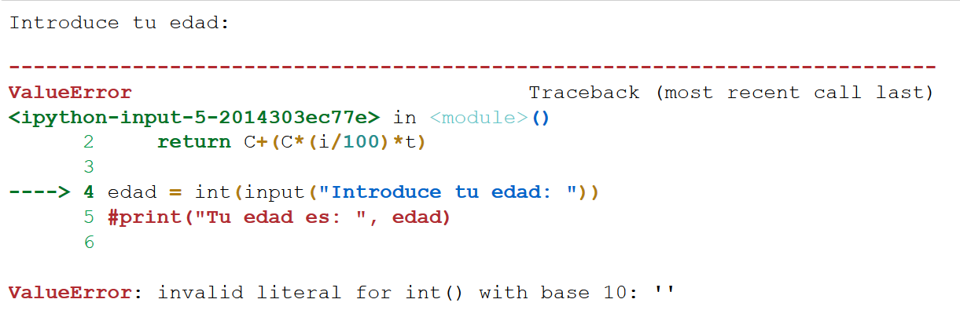
Prubea 114 | Null

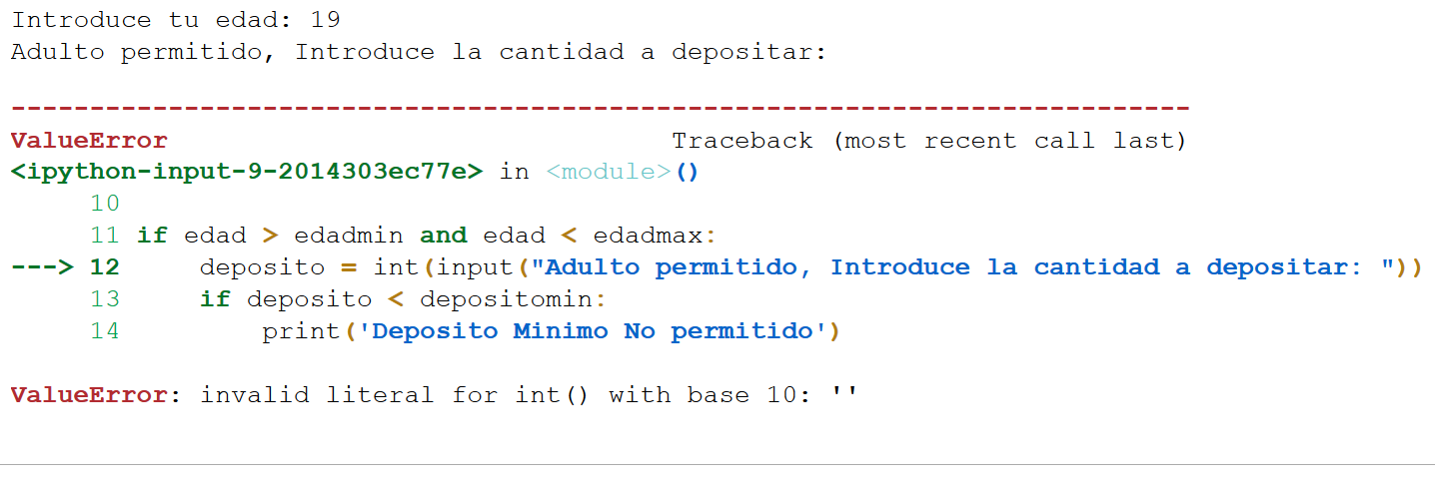
Pruebas unitarias de Monto
Prueba | Descripción
Prueba 211 | Monto null

Prueba 212 | Monto negativo

Prueba 212 | Texto

Pruebas Integración

Falta mas modulos para integración

